Orientações Preenchimento
ORIENTAÇÕES PARA PREENCHIMENTO DA PLANILHA OFERTA DO EDITAL Nº XXX/2018 - ULTRASSONOGRAFIAS

1º PASSO: | Abra a Aba Oferta Total Ultrassonografia

2º PASSO: | No campo azul Insira a quantidade de procedimento que o Serviço possui de capacidade instalada

3º PASSO: | No campo amarelo Insira a quantidade Total de Ultrassonografia(Adulto + Pediátrico) que será ofertado ao SUS
 | ATENÇÃO OBRIGATÓRIO!
SERÁ PREENCHIDO AUTOMATICAMENTE

 |  | SERÁ PREENCHIDO AUTOMATICAMENTE | SERÁ PREENCHIDO AUTOMATICAMENTE
 |  |  | SERÁ PREENCHIDO AUTOMATICAMENTE

 |  |  |  | SERÁ PREENCHIDO AUTOMATICAMENTE

4º PASSO: | No campo Lilás insira a quantidade Total de Ultrassonografia com Doppler que será ofertado ao SUS

SERÁ PREENCHIDO AUTOMATICAMENTE
5º PASSO: | A Planilha Preencherá automáticamente a distribuição da oferta total dos procedimentos de Ultrassonografias, dividindo-os em adultos (95,2%) e pediátricos (4,8%), subdividindo os procedimentos para adultos em 3 elementos (com exceção do USG com Doppler), conforme necessidade da Secretaria de Saúde de Florianópolis

6º PASSO: | IMPRIMIR as planilhas Oferta Total Ultrassonografia, Of.Ultrassonografia Adulto e Of. Ultrassonografia Pediátrica

7º PASSO: | ANEXAR AS PLANILHAS DO 6º PASSO AO OFÍCIO DA OFERTA DE PROCEDIMENTOS

Orientações
ORIENTAÇÕES PARA PREENCHIMENTO DA PLANILHA OFERTA DO EDITAL Nº 002/2020 - COLETA, TRANSPORTE E ANÁLISE DE MATERIAIS BIOLÓGICOS

1º PASSO: | Abra a Aba Oferta Proc. PCR

2º PASSO: | No campo azul Insira a quantidade de procedimento que o Serviço possui de capacidade instalada

3º PASSO: | No campo amarelo (apenas na primeira linha) Insira a quantidade Total de Coleta de Material Biológico, Transporte e Análise Laboratórial que será ofertado ao SUS

Preencimento Automático
Preencher APENAS neste local
4º PASSO: | Automaticamente, as demais linhas serão preenchidas com os quantitativos, obedecendo a proporcionalidade definida pela Secretaria Municipal de Saúde de Florianópolis, bem como os valores estabelecidos | 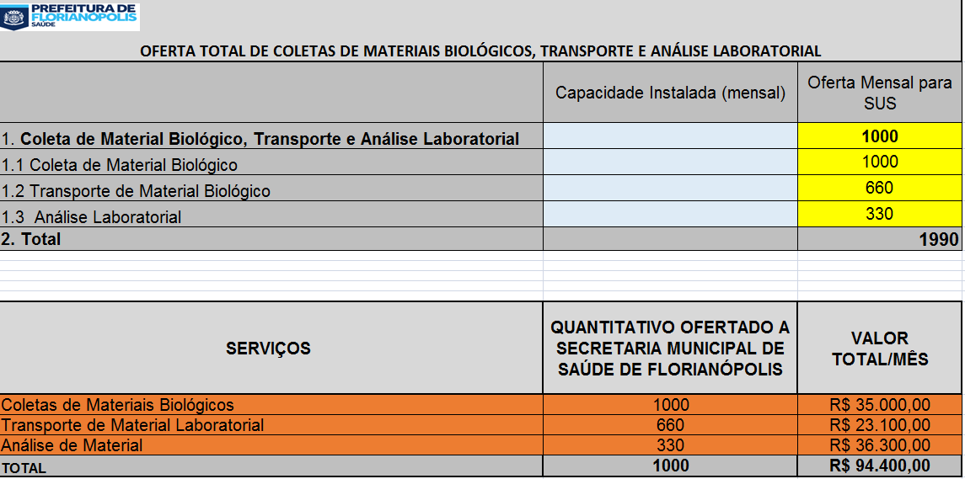 | SERÁ PREENCHIDO AUTOMATICAMENTE | SERÁ PREENCHIDO AUTOMATICAMENTE
 |  |  |  | SERÁ PREENCHIDO AUTOMATICAMENTE

Preenchimento automático/valores
 |  |  |  |  | SERÁ PREENCHIDO AUTOMATICAMENTE

5º PASSO: | IMPRIMIR a planilha da Aba Oferta Proc. PCR

5º PASSO: | ANEXAR A IMPRESSÃO DO 5º PASSO AO OFÍCIO DA OFERTA DE PROCEDIMENTOS

